界面&功能
界面相关 |  |  |  |  | 功能规则

 | 功能入口
 | 主界面点击按钮打开。
 | 没有公会时界面
1
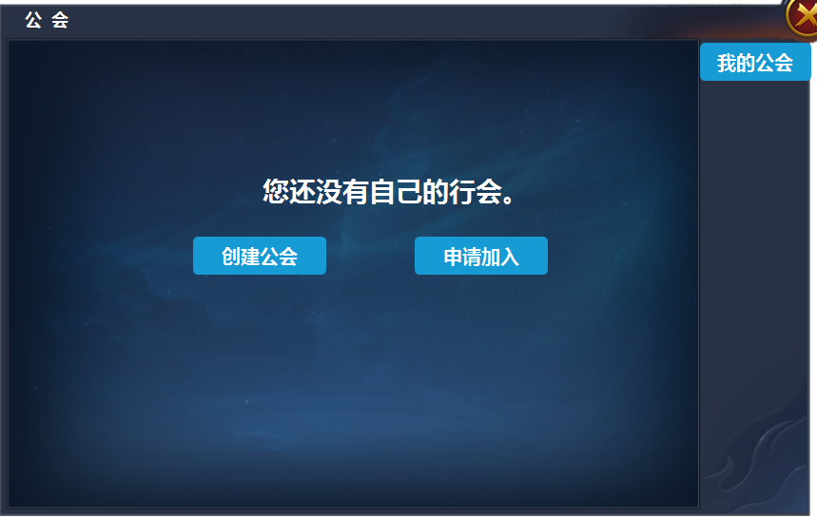

 |  | 1 | 一级界面及关闭按钮 |  | 1 | 没有公会时，点击按钮打开此界面
 |  | 2 | 按钮 |  | 2 | 选择按钮
 |  | 3 | 一级页签及选中状态 |  |  | ▶ | 没有公会时，显示一行文字，和两个按钮
3
 |  |  |  |  |  | ▶ | 点击按钮打开相应的二级弹窗。
 |  |  |  |  | 3 | 一级页签
2
 |  |  |  |  |  | ▶ | 没公会时，一级页签处只显示一个按钮。

 | 创建公会界面

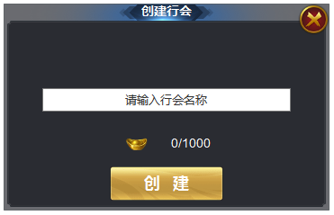
 |  | 1 | 弹窗，文字输入框，按钮 |  | 1 | 创建行会弹窗
1

 | 创建公会界面
1
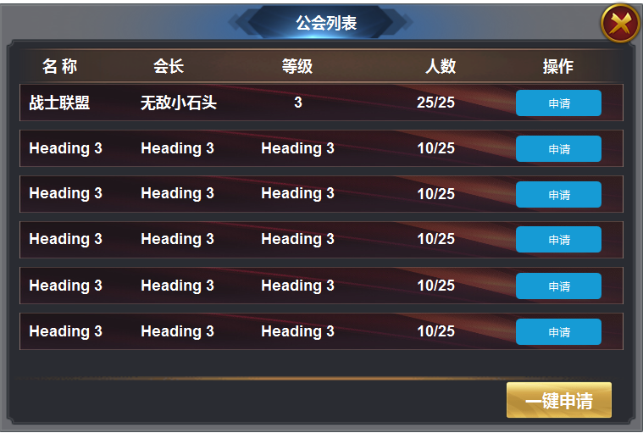
 |  | 1 | 申请列表窗口 |  | 1 | 申请列表
 |  |  | ▶ | 框体，申请按钮，一键申请按钮 |  | ▶ | 显示公会名称，会长名称，公会等级，公会人数。申请按钮。
 |  |  |  |  |  | ▶ | 点击申请后，按钮上出现已申请文字。申请发送至会长。会长拒绝后可以再次申请
 |  |  |  |  |  | ▶ | 点击一键申请按钮，向所有公会发送申请。

 | 已有公会界面
1

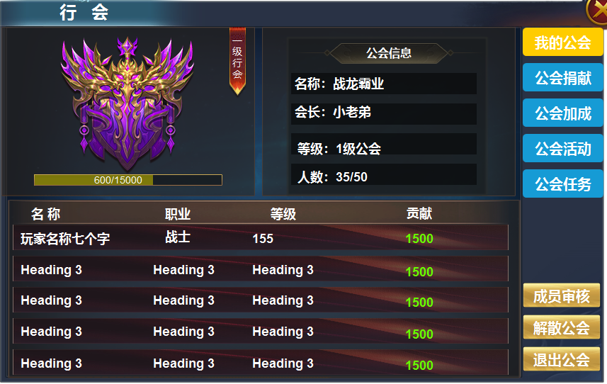
2
3
4
 |  | 1 | 一级界面 |  | 1 | 我的公会界面
 |  | 2 | 公会标志。 |  |  | ▶ | 拥有公会后界面，主要分为公会标志区，信息区，玩家列表，一级页签。
 |  |  | ▶ | 五个级别的公会标志 |  | ▶ | 首次打开默认选中我的行会界面。
 |  |  | ▶ | 小旗帜标志 | 2 | 公会标志区
 |  |  | ▶ | 进度条 |  | ▶ | 行会分为五级，有五个不同的图案表示不同的公会等级。
 |  | 3 | 行会信息 |  |  | ▶ | 右上角显示当前的行会等级标记，标记上写着行会等级。
 |  |  | ▶ | 标题框，文字底框。 |  | ▶ | 下方有行会升级所需经验值，满级时进度条满。
 |  | 4 | 一级页签及选中状态 |  | 3 | 信息栏
 |  | 5 | 玩家列表 |  |  | ▶ | 显示行会信息标题，公会名称，会长名称，公会等级，公会人数。
 |  |  | ▶ | 标题栏，文字列表底框 | 4 | 一级页签
 |  |  |  |  |  | ▶ | 一级页签及选中状态。页签分为 我的公会，公会捐献，工会加成，公会活动，公会任务。
5
 |  |  |  |  |  | ▶ | 会长界面显示成员审核，解散公会，退出公会。成员界面只显示退出公会按钮。
 |  |  |  |  |  | ▶ | 点击页签，左侧展开详情，点击成员审核，弹出成员审核窗口，点击解散行会和退出行会，弹出小窗口。
 |  |  |  |  |  | ▶ | 点击解散行会时，确认完毕后会解散行会，点击退出行会后，会长职位由战力值最高者继承。
 |  |  |  |  | 5 | 成员列表
 |  |  |  |  |  | ▶ | 区域可上下滑动
 |  |  |  |  |  | ▶ | 显示玩家名称，职业，等级，贡献值。
 |  |  |  |  |  | ▶ | 在此区域可对玩家进行，加好友，私聊。查看，操作，会长可对玩家额外增加提出公会操作。

 | 成员审核界面

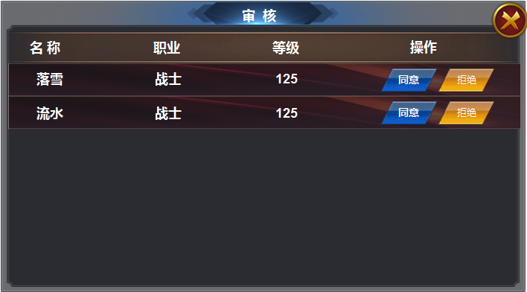
1
 |  | 1 | 成员审核界面 |  | 1 | 审核界面
 |  |  | ▶ | 同意和拒绝按钮。 |  | ▶ | 会长可在此界面处理申请。点击同意玩家进入公会，点击拒绝，此条消息去除。
 |  |  |  |  |  | ▶ | 公会人数满员时点击同意弹出tip 公会人数已满。
 |  |  |  |  |  | ▶ | 区域可上下滑动。

 | 公会捐献界面

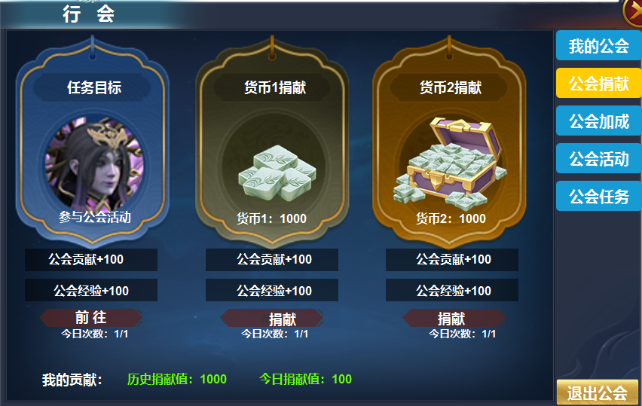
1
 |  | 1 | 捐献界面 |  | 1 | 捐献界面
 |  |  | ▶ | 不同的背景图，货币大icon |  | ▶ | 三种不同的捐献方式。
 |  |  | ▶ | 文字底框，捐献按钮 |  | ▶ | 第一种是参与公会活动即参与一次公会首领，进入副本即算完成。
 |  |  |  |  |  | ▶ | 显示怪物头像，奖励，前往按钮，点击打开行会活动页签。每日可完成次数
 |  |  |  |  |  | ▶ | 第二种是货币1捐献，显示货币icon和数量按钮等
 |  |  |  |  |  | ▶ | 第三种是货币2捐献。
 |  |  |  |  | 2 | 显示我的历贡献和今日贡献

2

 | 公会加成界面

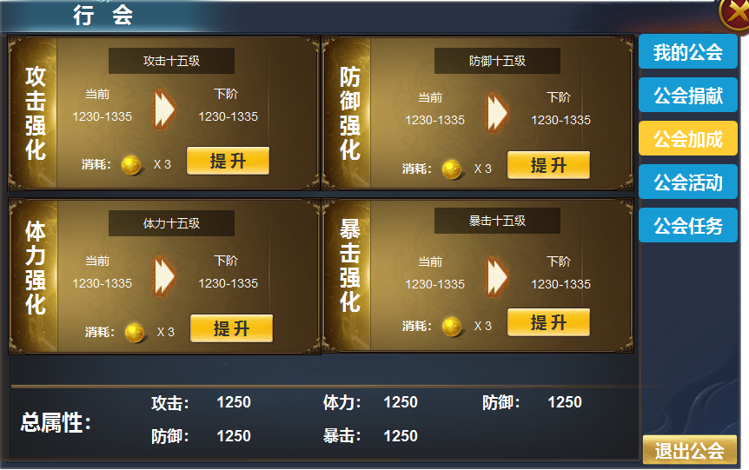
1
 |  | 1 | 行会加成界面 |  | 1 | 属性加成
 |  |  | ▶ | 显示四种不同颜色的背景框体。 |  | ▶ | 显示标题名称，等级，当前属性和下阶属性，消耗，提升按钮
 |  |  |  | 代表不同的属性。 |  | ▶ | 消耗不足时提示 道具不足。
 |  |  | ▶ | 进阶箭头标记 |  | ▶ | 当前属性为0级时，属性显示0
 |  |  | ▶ | 文字标题框。 |  | ▶ | 满级时，下阶属性处显示已满级。消耗和提升按钮隐藏，显示已满级。
 |  |  | ▶ | 提升按钮 | 2 | 下方综属性
 |  |  |  |  |  | ▶ | 计算上面已经获得的属性。

2

1
 | 公会活动界面

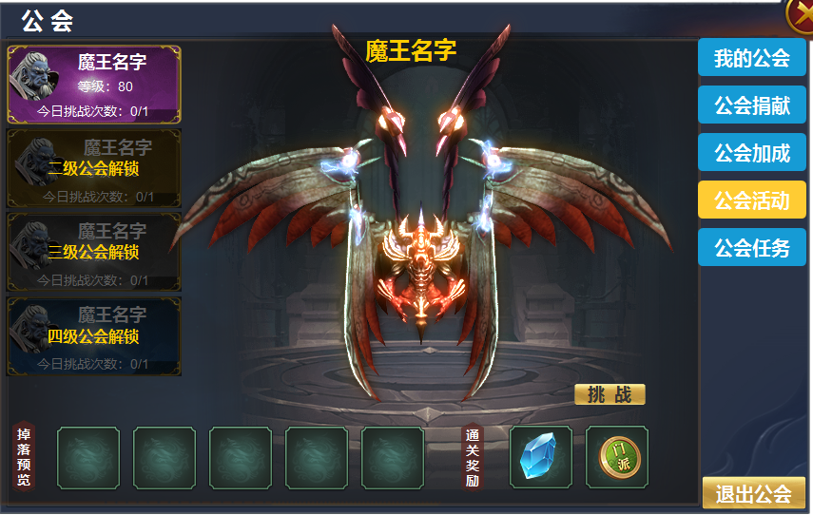
2
3
 |  | 1 | 一级框体 |  | 1 | 行会首领界面
 |  | 2 | 列表 |  | 2 | 怪物列表
 |  |  | ▶ | 背景底框，怪物头像 |  | ▶ | 显示怪物头像，等级，今日挑战次数。
 |  | 3 | 大背景，怪物模型 |  |  | ▶ | 根据行会等级解锁，共五级。每个首领每日可以挑战一次。
 |  | 4 | 底框及标题栏 |  |  | ▶ | 未解锁的副本用灰色遮罩盖住，并有一行文字显示解锁条件，点击无反应。
 |  |  |  |  |  | ▶ | 首领boSS死亡时，会掉落物品，不弹结算界面。玩家可自由捡取物品，点击退出按钮后弹出结算界面。
 |  |  |  |  | 3 | 显示怪物模型及名称，挑战按钮
 |  |  |  |  |  | ▶ | 没有次数时显示:次数不足
 |  |  |  |  | 4 | 预览
 |  |  |  |  |  | ▶ | 显示怪物掉落详情。
 |  |  |  |  |  | ▶ | 显示每日通关奖励。奖励是固定值，掉落是随机

4

 | 公会任务界面

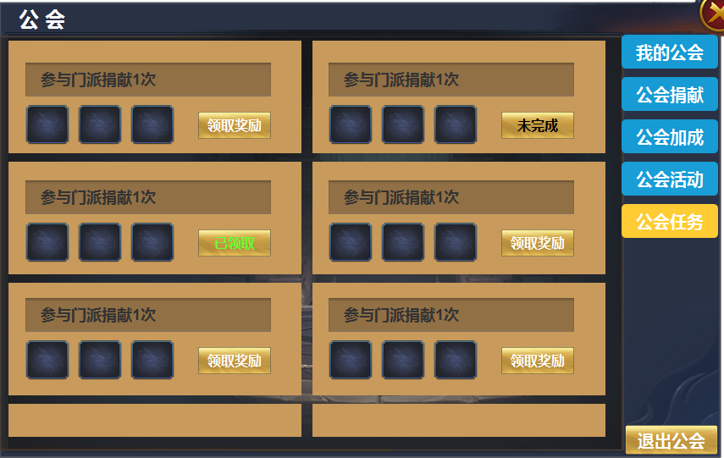
1
 |  | 1 | 任务列表 |  | 1 | 任务列表
 |  |  | ▶ | 底框，文字框，按钮，icon框 |  | ▶ | 任务描述：
 |  |  |  |  |  |  | 显示描述文本，任务进度，任务进度数字有颜色变化
 |  |  |  |  |  | ▶ | 任务奖励：
 |  |  |  |  |  |  | 显示奖励图标和数量
 |  |  |  |  |  | ▶ | 状态按钮
 |  |  |  |  |  |  | 任务未完成时，显示未完成
 |  |  |  |  |  |  | 任务完成未领取奖励时，显示领取奖励按钮
 |  |  |  |  |  |  | 任务完成且领取了奖励，显示已领取
 |  |  |  |  | 2 | 任务刷新
 |  |  |  |  |  | ▶ | 每天0点刷新任务
 |  |  |  |  |  | ▶ | 如果玩家完成了任务没有领取奖励，也直接刷新任务，奖励视为放弃。

